Прайс
Типоразмеры, цв 9016 | ALT100( Проведал 400) | Алютех С43 | Алютех С48 | Алютех W62
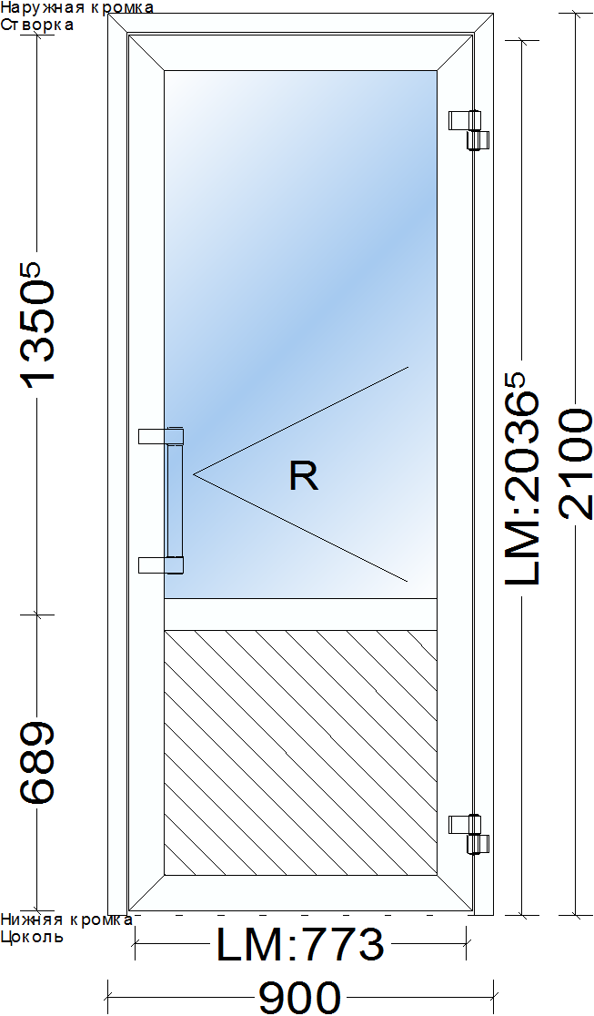 | Нажимной гарнитур, цилиндр, петли - 3 шт. Заполнение : стекло 4 мм + ЛДСП 16 мм 6300 р | Ручка "поручень", замок с роликом, цилиндр, петли с подшипником - 2 шт. Заполнение : СПО 24 мм + сэндвич ПВХ 24 мм 8200 р | Ручка "поручень", замок с роликом, цилиндр, петли с подшипником - 2 шт. Заполнение : СПО 24 мм + сэндвич ПВХ 24 мм 9500 р | Ручка "поручень", замок с роликом, цилиндр, петли Giesse(HP) - 3 шт. Заполнение : СПО 24 мм + сэндви 24 мм с металлом 15200 р
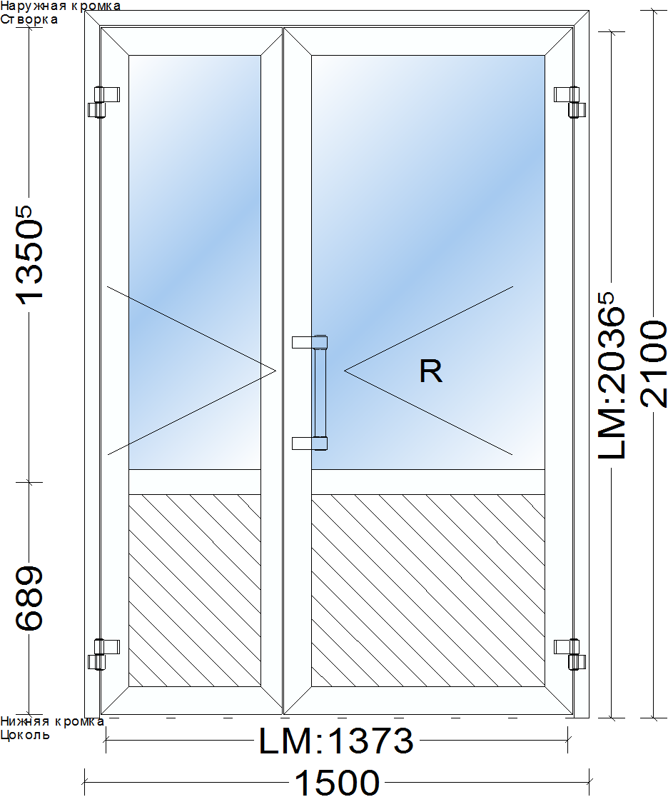 | НЕТ | Ручка "поручень", замок с роликом, цилиндр, петли с подшипником - 4 шт. Заполнение : СПО 24 мм + сэндвич ПВХ 24 мм 13700 р | Ручка "поручень", замок с роликом, цилиндр, петли с подшипником - 4 шт. Заполнение : СПО 24 мм + сэндвич ПВХ 24 мм 16400 р | Ручка "поручень", замок с роликом, цилиндр, петли Giesse(HP) - 5 шт. Заполнение : СПО 24 мм + сэндвич 24 мм с металлом 24500 р

 | * при евро до 65 р

100 серия
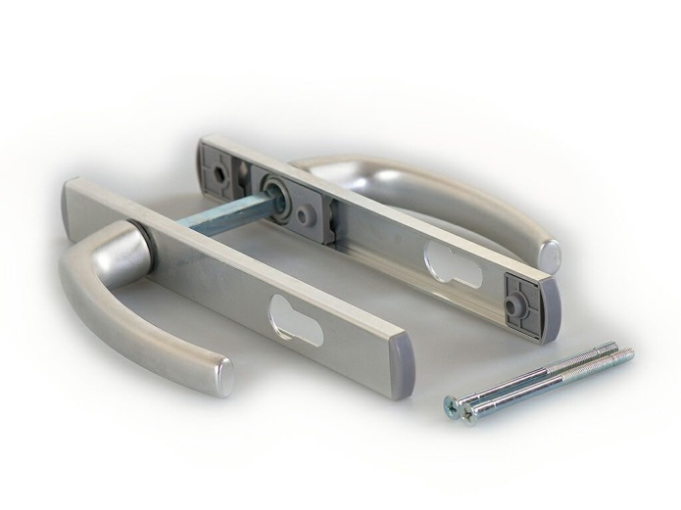
СЕЧЕНИЕ
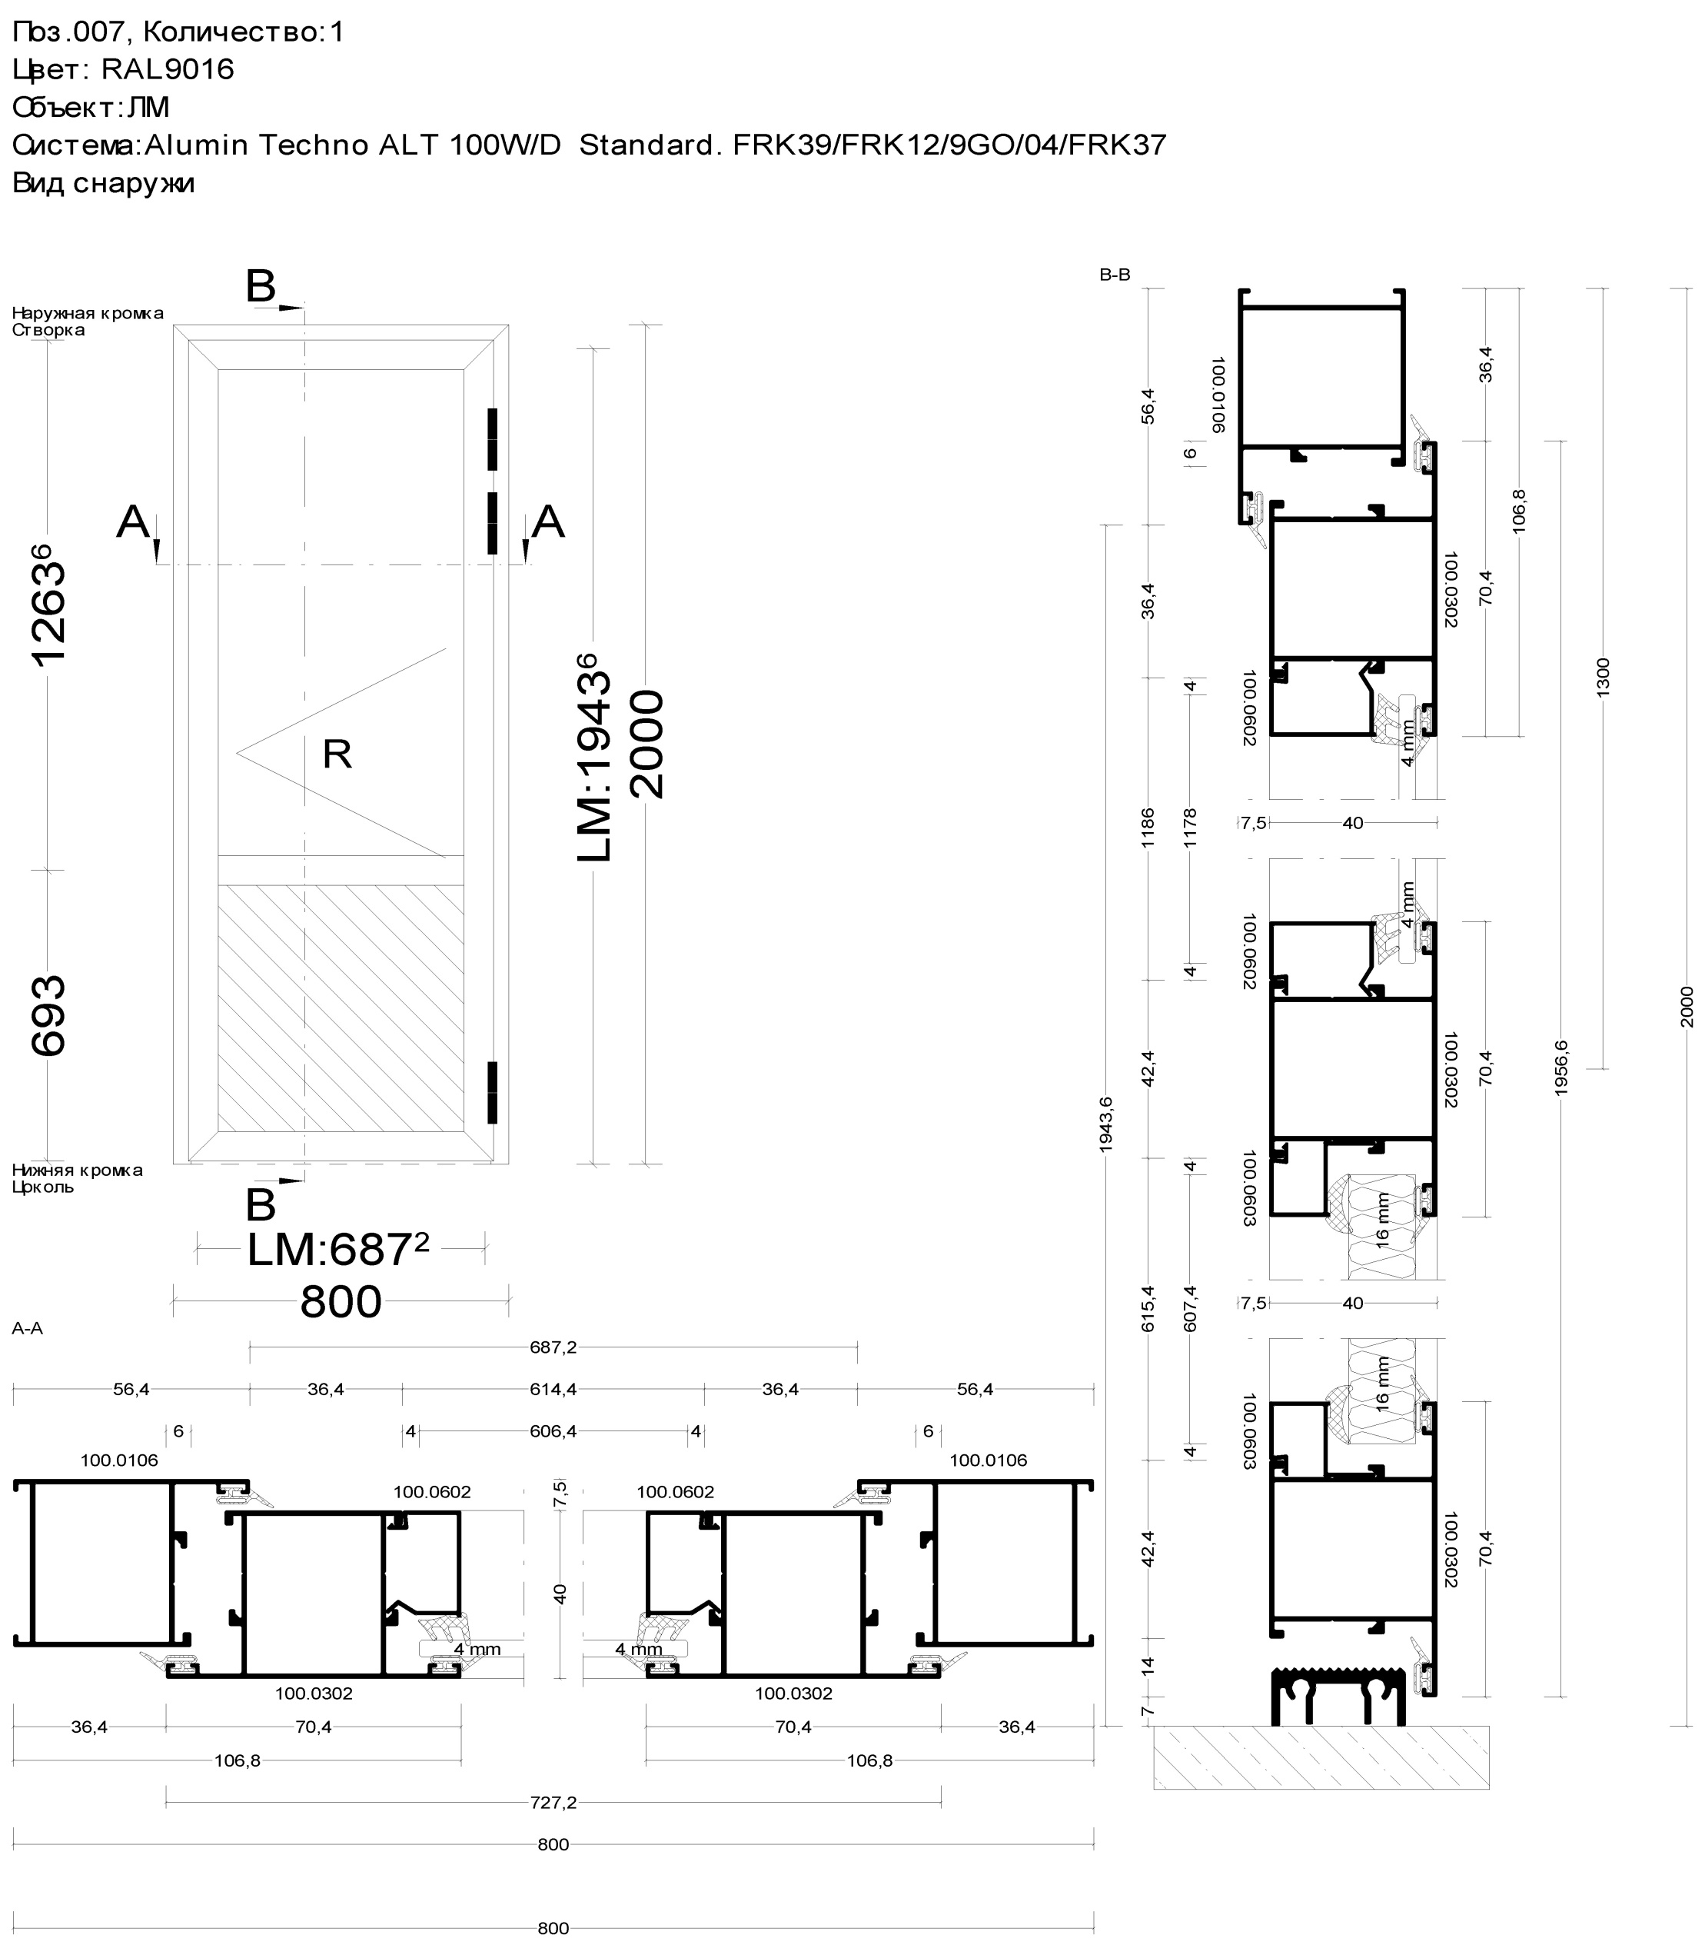

Нажимной гарнитур подпружиненный :

С43
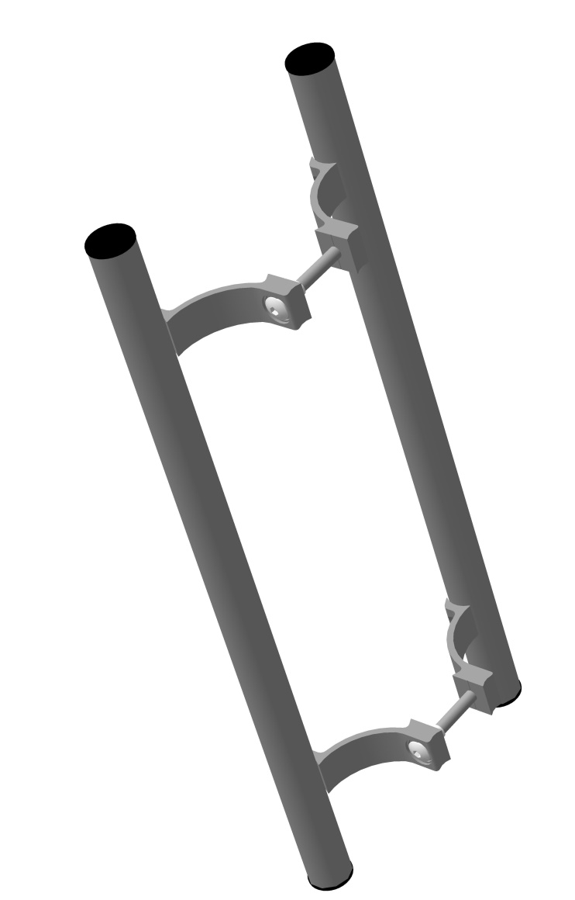
СЕЧЕНИЕ
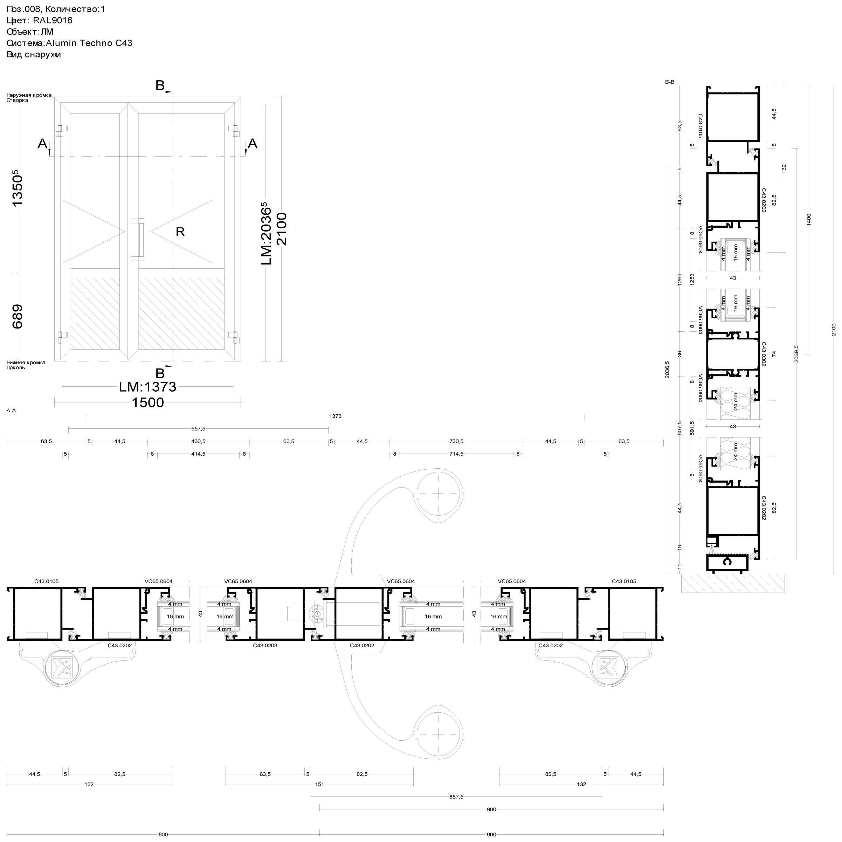

Ручка "поручень" 350 мм - межосевое, 500 мм - габаритное :

С48
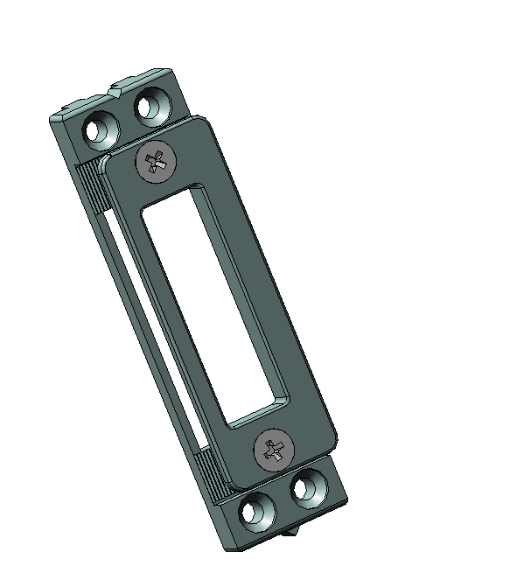
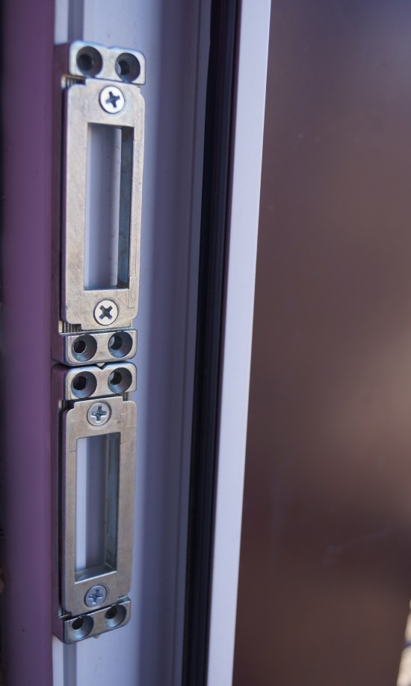
СЕЧЕНИЕ
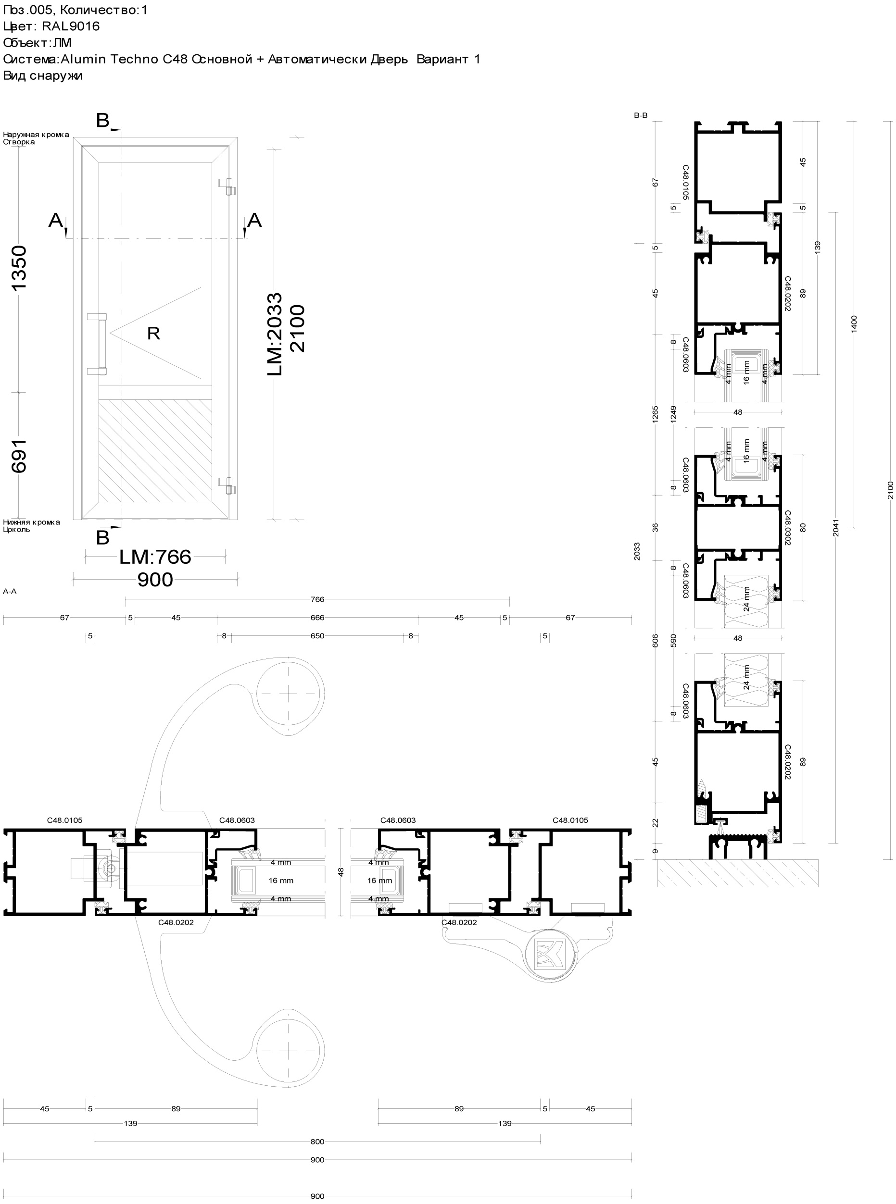

Регулируемые ответные планки ( на всех сериях кроме 100) :

W62
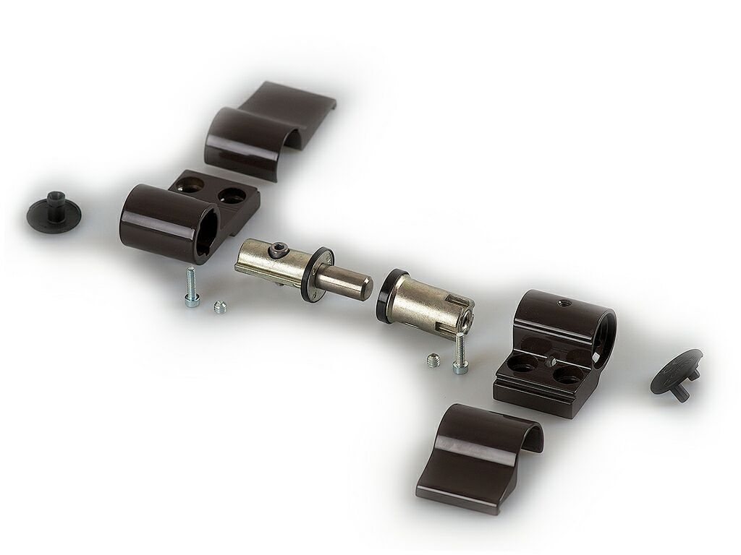
СЕЧЕНИЕ
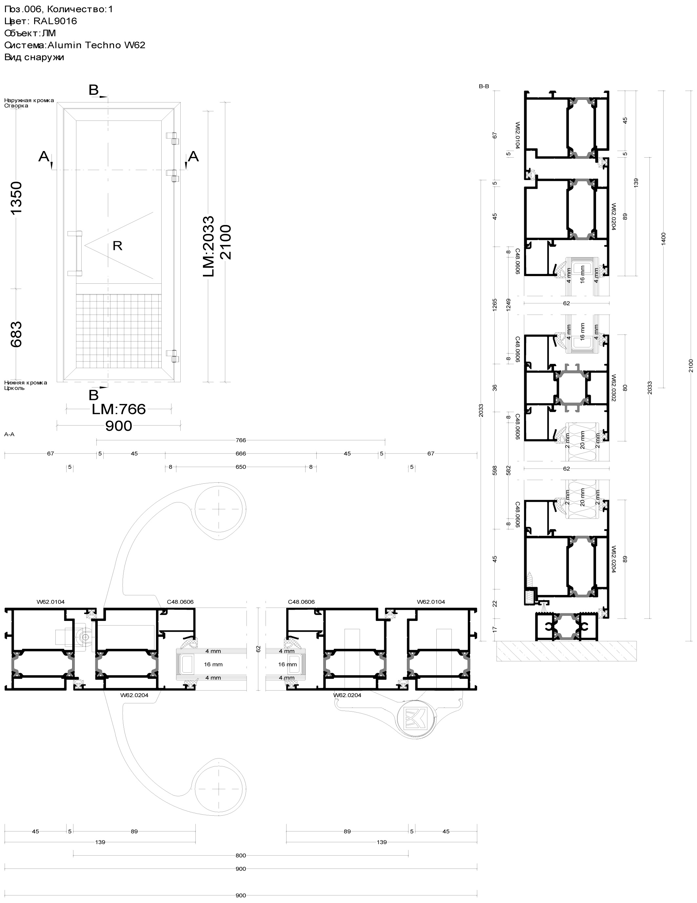

Петли Giesse Domina HP (Италия) на ввёртных анкерах :

